Screen Layout
Screen layout

Screen ID | SCR_DS_UPDATED_HISTORY | Screen Name | Lịch sử sử dụng hệ thống

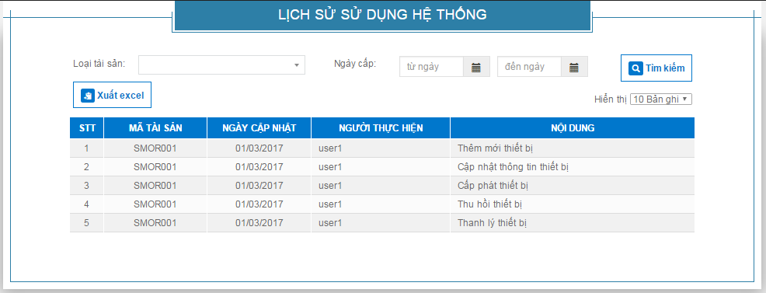
TL1

B01
L01
I01
L02
I02
I03
B04
L03
I04

R01
R04
R05
R02
R03

